LevelC_电能量市场出清电价
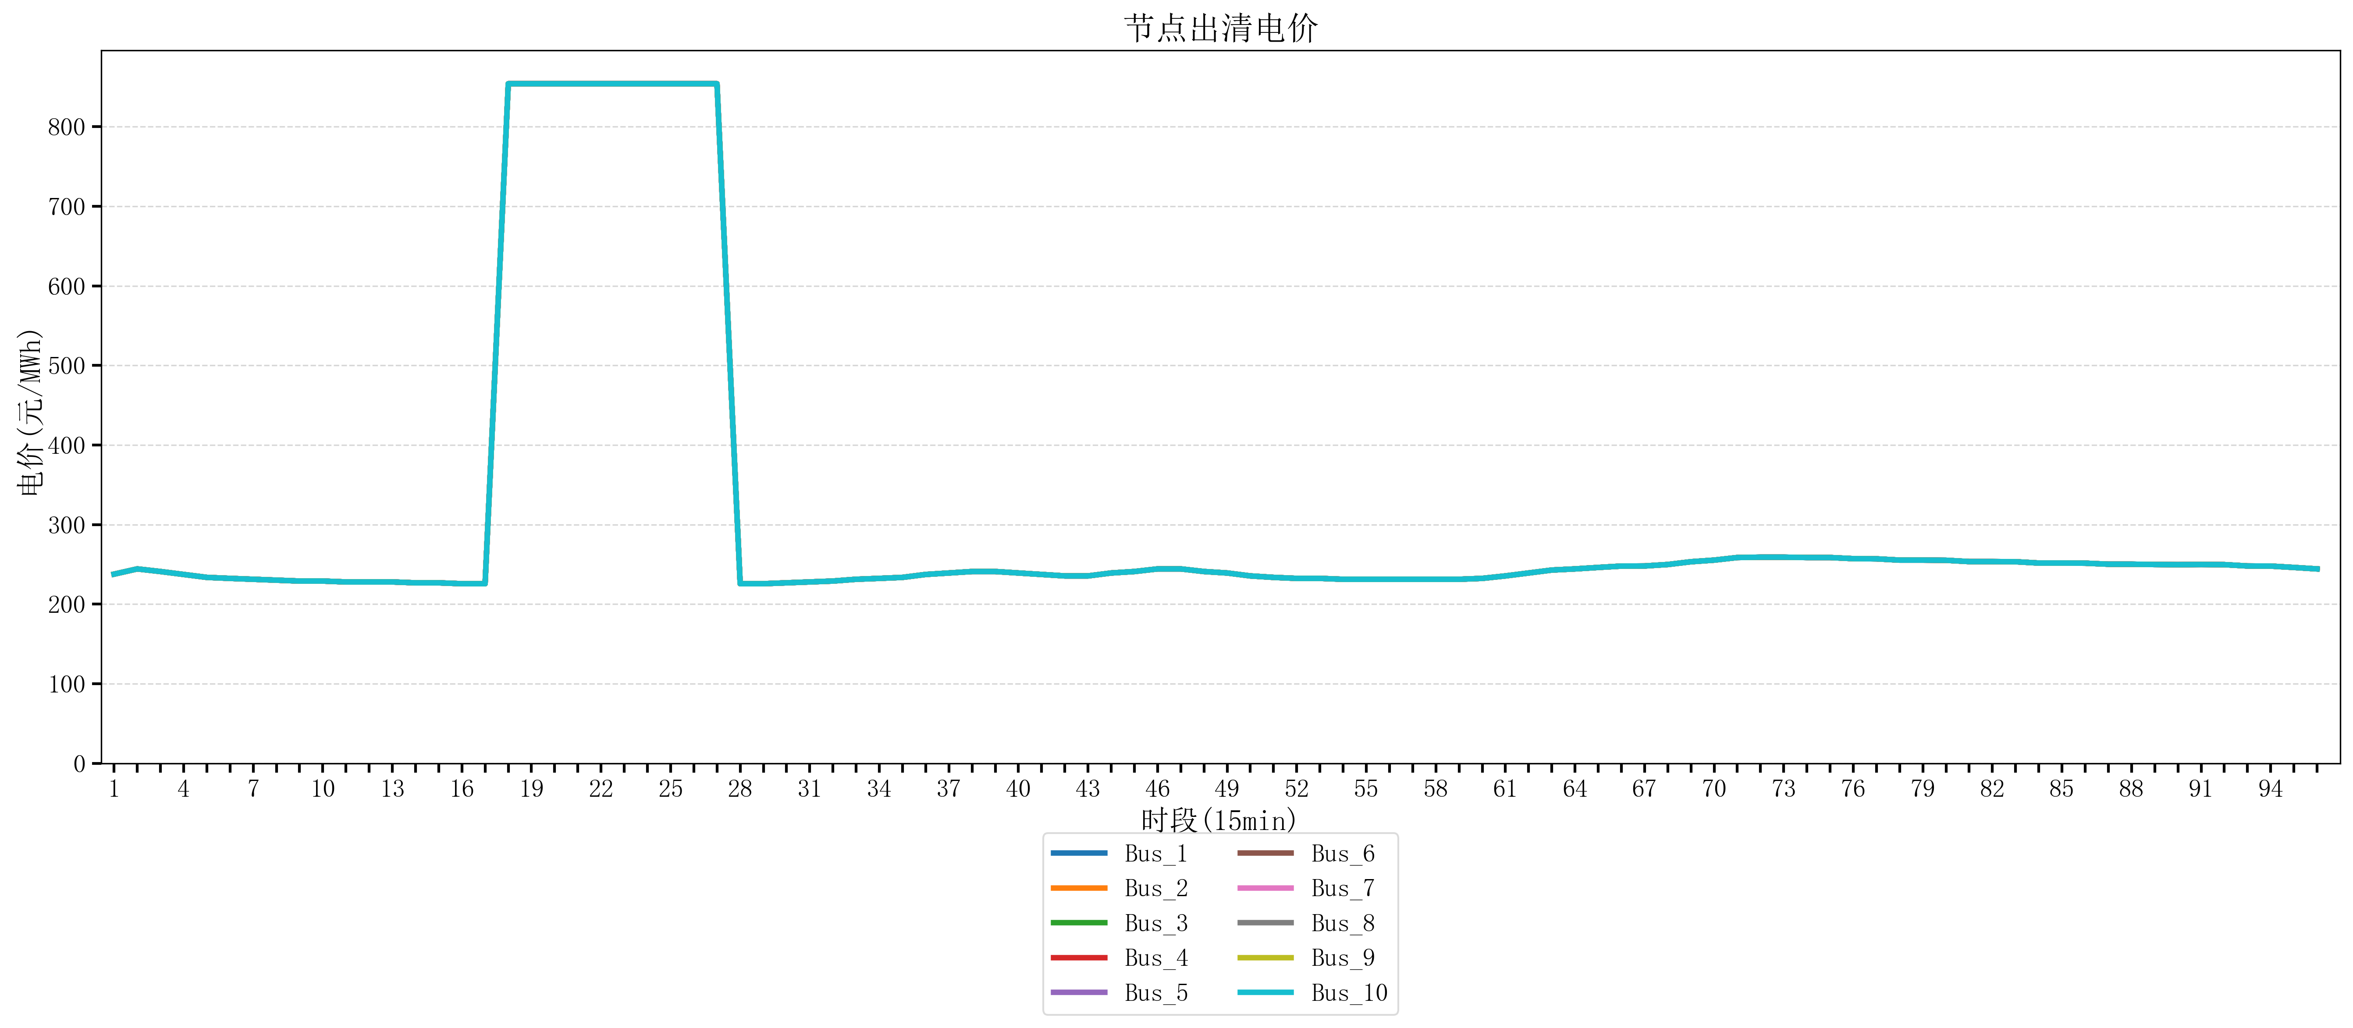
节点编号 | 电价类型 | 时段1 | 时段2 | 时段3 | 时段4 | 时段5 | 时段6 | 时段7 | 时段8 | 时段9 | 时段10 | 时段11 | 时段12 | 时段13 | 时段14 | 时段15 | 时段16 | 时段17 | 时段18 | 时段19 | 时段20 | 时段21
id | price_type | t1 | t2 | t3 | t4 | t5 | t6 | t7 | t8 | t9 | t10 | t11 | t12 | t13 | t14 | t15 | t16 | t17 | t18 | t19 | t20 | t21
str | str | float64 | float64 | float64 | float64 | float64 | float64 | float64 | float64 | float64 | float64 | float64 | float64 | float64 | float64 | float64 | float64 | float64 | float64 | float64 | float64 | float64
Bus_1 | 电能量电价 | 237.76116 | 244.32044 | 241.0408 | 237.35712 | 233.67344 | 232.414 | 231.30016 | 230.18632 | 229.07248 | 229.07248 | 227.95864 | 227.95864 | 227.95864 | 226.8448 | 226.8448 | 225.73096 | 225.73096 | 853.92721684 | 853.92721684 | 853.92721684 | 853.92721684
Bus_2 | 电能量电价 | 237.76116 | 244.32044 | 241.0408 | 237.35712 | 233.67344 | 232.414 | 231.30016 | 230.18632 | 229.07248 | 229.07248 | 227.95864 | 227.95864 | 227.95864 | 226.8448 | 226.8448 | 225.73096 | 225.73096 | 853.92721684 | 853.92721684 | 853.92721684 | 853.92721684
Bus_3 | 电能量电价 | 237.76116 | 244.32044 | 241.0408 | 237.35712 | 233.67344 | 232.414 | 231.30016 | 230.18632 | 229.07248 | 229.07248 | 227.95864 | 227.95864 | 227.95864 | 226.8448 | 226.8448 | 225.73096 | 225.73096 | 853.92721684 | 853.92721684 | 853.92721684 | 853.92721684
Bus_4 | 电能量电价 | 237.76116 | 244.32044 | 241.0408 | 237.35712 | 233.67344 | 232.414 | 231.30016 | 230.18632 | 229.07248 | 229.07248 | 227.95864 | 227.95864 | 227.95864 | 226.8448 | 226.8448 | 225.73096 | 225.73096 | 853.92721684 | 853.92721684 | 853.92721684 | 853.92721684
Bus_5 | 电能量电价 | 237.76116 | 244.32044 | 241.0408 | 237.35712 | 233.67344 | 232.414 | 231.30016 | 230.18632 | 229.07248 | 229.07248 | 227.95864 | 227.95864 | 227.95864 | 226.8448 | 226.8448 | 225.73096 | 225.73096 | 853.92721684 | 853.92721684 | 853.92721684 | 853.92721684
Bus_6 | 电能量电价 | 237.76116 | 244.32044 | 241.0408 | 237.35712 | 233.67344 | 232.414 | 231.30016 | 230.18632 | 229.07248 | 229.07248 | 227.95864 | 227.95864 | 227.95864 | 226.8448 | 226.8448 | 225.73096 | 225.73096 | 853.92721684 | 853.92721684 | 853.92721684 | 853.92721684
Bus_7 | 电能量电价 | 237.76116 | 244.32044 | 241.0408 | 237.35712 | 233.67344 | 232.414 | 231.30016 | 230.18632 | 229.07248 | 229.07248 | 227.95864 | 227.95864 | 227.95864 | 226.8448 | 226.8448 | 225.73096 | 225.73096 | 853.92721684 | 853.92721684 | 853.92721684 | 853.92721684
Bus_8 | 电能量电价 | 237.76116 | 244.32044 | 241.0408 | 237.35712 | 233.67344 | 232.414 | 231.30016 | 230.18632 | 229.07248 | 229.07248 | 227.95864 | 227.95864 | 227.95864 | 226.8448 | 226.8448 | 225.73096 | 225.73096 | 853.92721684 | 853.92721684 | 853.92721684 | 853.92721684
Bus_9 | 电能量电价 | 237.76116 | 244.32044 | 241.0408 | 237.35712 | 233.67344 | 232.414 | 231.30016 | 230.18632 | 229.07248 | 229.07248 | 227.95864 | 227.95864 | 227.95864 | 226.8448 | 226.8448 | 225.73096 | 225.73096 | 853.92721684 | 853.92721684 | 853.92721684 | 853.92721684
Bus_10 | 电能量电价 | 237.76116 | 244.32044 | 241.0408 | 237.35712 | 233.67344 | 232.414 | 231.30016 | 230.18632 | 229.07248 | 229.07248 | 227.95864 | 227.95864 | 227.95864 | 226.8448 | 226.8448 | 225.73096 | 225.73096 | 853.92721684 | 853.92721684 | 853.92721684 | 853.92721684
Bus_11 | 电能量电价 | 237.76116 | 244.32044 | 241.0408 | 237.35712 | 233.67344 | 232.414 | 231.30016 | 230.18632 | 229.07248 | 229.07248 | 227.95864 | 227.95864 | 227.95864 | 226.8448 | 226.8448 | 225.73096 | 225.73096 | 853.92721684 | 853.92721684 | 853.92721684 | 853.92721684
Bus_12 | 电能量电价 | 237.76116 | 244.32044 | 241.0408 | 237.35712 | 233.67344 | 232.414 | 231.30016 | 230.18632 | 229.07248 | 229.07248 | 227.95864 | 227.95864 | 227.95864 | 226.8448 | 226.8448 | 225.73096 | 225.73096 | 853.92721684 | 853.92721684 | 853.92721684 | 853.92721684
Bus_13 | 电能量电价 | 237.76116 | 244.32044 | 241.0408 | 237.35712 | 233.67344 | 232.414 | 231.30016 | 230.18632 | 229.07248 | 229.07248 | 227.95864 | 227.95864 | 227.95864 | 226.8448 | 226.8448 | 225.73096 | 225.73096 | 853.92721684 | 853.92721684 | 853.92721684 | 853.92721684
Bus_14 | 电能量电价 | 237.76116 | 244.32044 | 241.0408 | 237.35712 | 233.67344 | 232.414 | 231.30016 | 230.18632 | 229.07248 | 229.07248 | 227.95864 | 227.95864 | 227.95864 | 226.8448 | 226.8448 | 225.73096 | 225.73096 | 853.92721684 | 853.92721684 | 853.92721684 | 853.92721684
Bus_15 | 电能量电价 | 237.76116 | 244.32044 | 241.0408 | 237.35712 | 233.67344 | 232.414 | 231.30016 | 230.18632 | 229.07248 | 229.07248 | 227.95864 | 227.95864 | 227.95864 | 226.8448 | 226.8448 | 225.73096 | 225.73096 | 853.92721684 | 853.92721684 | 853.92721684 | 853.92721684
Bus_16 | 电能量电价 | 237.76116 | 244.32044 | 241.0408 | 237.35712 | 233.67344 | 232.414 | 231.30016 | 230.18632 | 229.07248 | 229.07248 | 227.95864 | 227.95864 | 227.95864 | 226.8448 | 226.8448 | 225.73096 | 225.73096 | 853.92721684 | 853.92721684 | 853.92721684 | 853.92721684
Bus_17 | 电能量电价 | 237.76116 | 244.32044 | 241.0408 | 237.35712 | 233.67344 | 232.414 | 231.30016 | 230.18632 | 229.07248 | 229.07248 | 227.95864 | 227.95864 | 227.95864 | 226.8448 | 226.8448 | 225.73096 | 225.73096 | 853.92721684 | 853.92721684 | 853.92721684 | 853.92721684
Bus_18 | 电能量电价 | 237.76116 | 244.32044 | 241.0408 | 237.35712 | 233.67344 | 232.414 | 231.30016 | 230.18632 | 229.07248 | 229.07248 | 227.95864 | 227.95864 | 227.95864 | 226.8448 | 226.8448 | 225.73096 | 225.73096 | 853.92721684 | 853.92721684 | 853.92721684 | 853.92721684
Bus_19 | 电能量电价 | 237.76116 | 244.32044 | 241.0408 | 237.35712 | 233.67344 | 232.414 | 231.30016 | 230.18632 | 229.07248 | 229.07248 | 227.95864 | 227.95864 | 227.95864 | 226.8448 | 226.8448 | 225.73096 | 225.73096 | 853.92721684 | 853.92721684 | 853.92721684 | 853.92721684
Bus_20 | 电能量电价 | 237.76116 | 244.32044 | 241.0408 | 237.35712 | 233.67344 | 232.414 | 231.30016 | 230.18632 | 229.07248 | 229.07248 | 227.95864 | 227.95864 | 227.95864 | 226.8448 | 226.8448 | 225.73096 | 225.73096 | 853.92721684 | 853.92721684 | 853.92721684 | 853.92721684
Bus_21 | 电能量电价 | 237.76116 | 244.32044 | 241.0408 | 237.35712 | 233.67344 | 232.414 | 231.30016 | 230.18632 | 229.07248 | 229.07248 | 227.95864 | 227.95864 | 227.95864 | 226.8448 | 226.8448 | 225.73096 | 225.73096 | 853.92721684 | 853.92721684 | 853.92721684 | 853.92721684
Bus_22 | 电能量电价 | 237.76116 | 244.32044 | 241.0408 | 237.35712 | 233.67344 | 232.414 | 231.30016 | 230.18632 | 229.07248 | 229.07248 | 227.95864 | 227.95864 | 227.95864 | 226.8448 | 226.8448 | 225.73096 | 225.73096 | 853.92721684 | 853.92721684 | 853.92721684 | 853.92721684
Bus_23 | 电能量电价 | 237.76116 | 244.32044 | 241.0408 | 237.35712 | 233.67344 | 232.414 | 231.30016 | 230.18632 | 229.07248 | 229.07248 | 227.95864 | 227.95864 | 227.95864 | 226.8448 | 226.8448 | 225.73096 | 225.73096 | 853.92721684 | 853.92721684 | 853.92721684 | 853.92721684
Bus_24 | 电能量电价 | 237.76116 | 244.32044 | 241.0408 | 237.35712 | 233.67344 | 232.414 | 231.30016 | 230.18632 | 229.07248 | 229.07248 | 227.95864 | 227.95864 | 227.95864 | 226.8448 | 226.8448 | 225.73096 | 225.73096 | 853.92721684 | 853.92721684 | 853.92721684 | 853.92721684
Bus_25 | 电能量电价 | 237.76116 | 244.32044 | 241.0408 | 237.35712 | 233.67344 | 232.414 | 231.30016 | 230.18632 | 229.07248 | 229.07248 | 227.95864 | 227.95864 | 227.95864 | 226.8448 | 226.8448 | 225.73096 | 225.73096 | 853.92721684 | 853.92721684 | 853.92721684 | 853.92721684
Bus_26 | 电能量电价 | 237.76116 | 244.32044 | 241.0408 | 237.35712 | 233.67344 | 232.414 | 231.30016 | 230.18632 | 229.07248 | 229.07248 | 227.95864 | 227.95864 | 227.95864 | 226.8448 | 226.8448 | 225.73096 | 225.73096 | 853.92721684 | 853.92721684 | 853.92721684 | 853.92721684
Bus_27 | 电能量电价 | 237.76116 | 244.32044 | 241.0408 | 237.35712 | 233.67344 | 232.414 | 231.30016 | 230.18632 | 229.07248 | 229.07248 | 227.95864 | 227.95864 | 227.95864 | 226.8448 | 226.8448 | 225.73096 | 225.73096 | 853.92721684 | 853.92721684 | 853.92721684 | 853.92721684
Bus_28 | 电能量电价 | 237.76116 | 244.32044 | 241.0408 | 237.35712 | 233.67344 | 232.414 | 231.30016 | 230.18632 | 229.07248 | 229.07248 | 227.95864 | 227.95864 | 227.95864 | 226.8448 | 226.8448 | 225.73096 | 225.73096 | 853.92721684 | 853.92721684 | 853.92721684 | 853.92721684
Bus_29 | 电能量电价 | 237.76116 | 244.32044 | 241.0408 | 237.35712 | 233.67344 | 232.414 | 231.30016 | 230.18632 | 229.07248 | 229.07248 | 227.95864 | 227.95864 | 227.95864 | 226.8448 | 226.8448 | 225.73096 | 225.73096 | 853.92721684 | 853.92721684 | 853.92721684 | 853.92721684
Bus_30 | 电能量电价 | 237.76116 | 244.32044 | 241.0408 | 237.35712 | 233.67344 | 232.414 | 231.30016 | 230.18632 | 229.07248 | 229.07248 | 227.95864 | 227.95864 | 227.95864 | 226.8448 | 226.8448 | 225.73096 | 225.73096 | 853.92721684 | 853.92721684 | 853.92721684 | 853.92721684
Bus_31 | 电能量电价 | 237.76116 | 244.32044 | 241.0408 | 237.35712 | 233.67344 | 232.414 | 231.30016 | 230.18632 | 229.07248 | 229.07248 | 227.95864 | 227.95864 | 227.95864 | 226.8448 | 226.8448 | 225.73096 | 225.73096 | 853.92721684 | 853.92721684 | 853.92721684 | 853.92721684
Bus_32 | 电能量电价 | 237.76116 | 244.32044 | 241.0408 | 237.35712 | 233.67344 | 232.414 | 231.30016 | 230.18632 | 229.07248 | 229.07248 | 227.95864 | 227.95864 | 227.95864 | 226.8448 | 226.8448 | 225.73096 | 225.73096 | 853.92721684 | 853.92721684 | 853.92721684 | 853.92721684
Bus_33 | 电能量电价 | 237.76116 | 244.32044 | 241.0408 | 237.35712 | 233.67344 | 232.414 | 231.30016 | 230.18632 | 229.07248 | 229.07248 | 227.95864 | 227.95864 | 227.95864 | 226.8448 | 226.8448 | 225.73096 | 225.73096 | 853.92721684 | 853.92721684 | 853.92721684 | 853.92721684
Bus_34 | 电能量电价 | 237.76116 | 244.32044 | 241.0408 | 237.35712 | 233.67344 | 232.414 | 231.30016 | 230.18632 | 229.07248 | 229.07248 | 227.95864 | 227.95864 | 227.95864 | 226.8448 | 226.8448 | 225.73096 | 225.73096 | 853.92721684 | 853.92721684 | 853.92721684 | 853.92721684
Bus_35 | 电能量电价 | 237.76116 | 244.32044 | 241.0408 | 237.35712 | 233.67344 | 232.414 | 231.30016 | 230.18632 | 229.07248 | 229.07248 | 227.95864 | 227.95864 | 227.95864 | 226.8448 | 226.8448 | 225.73096 | 225.73096 | 853.92721684 | 853.92721684 | 853.92721684 | 853.92721684
Bus_36 | 电能量电价 | 237.76116 | 244.32044 | 241.0408 | 237.35712 | 233.67344 | 232.414 | 231.30016 | 230.18632 | 229.07248 | 229.07248 | 227.95864 | 227.95864 | 227.95864 | 226.8448 | 226.8448 | 225.73096 | 225.73096 | 853.92721684 | 853.92721684 | 853.92721684 | 853.92721684
Bus_37 | 电能量电价 | 237.76116 | 244.32044 | 241.0408 | 237.35712 | 233.67344 | 232.414 | 231.30016 | 230.18632 | 229.07248 | 229.07248 | 227.95864 | 227.95864 | 227.95864 | 226.8448 | 226.8448 | 225.73096 | 225.73096 | 853.92721684 | 853.92721684 | 853.92721684 | 853.92721684
Bus_38 | 电能量电价 | 237.76116 | 244.32044 | 241.0408 | 237.35712 | 233.67344 | 232.414 | 231.30016 | 230.18632 | 229.07248 | 229.07248 | 227.95864 | 227.95864 | 227.95864 | 226.8448 | 226.8448 | 225.73096 | 225.73096 | 853.92721684 | 853.92721684 | 853.92721684 | 853.92721684
Bus_39 | 电能量电价 | 237.76116 | 244.32044 | 241.0408 | 237.35712 | 233.67344 | 232.414 | 231.30016 | 230.18632 | 229.07248 | 229.07248 | 227.95864 | 227.95864 | 227.95864 | 226.8448 | 226.8448 | 225.73096 | 225.73096 | 853.92721684 | 853.92721684 | 853.92721684 | 853.92721684
Bus_40 | 电能量电价 | 237.76116 | 244.32044 | 241.0408 | 237.35712 | 233.67344 | 232.414 | 231.30016 | 230.18632 | 229.07248 | 229.07248 | 227.95864 | 227.95864 | 227.95864 | 226.8448 | 226.8448 | 225.73096 | 225.73096 | 853.92721684 | 853.92721684 | 853.92721684 | 853.92721684
Bus_41 | 电能量电价 | 237.76116 | 244.32044 | 241.0408 | 237.35712 | 233.67344 | 232.414 | 231.30016 | 230.18632 | 229.07248 | 229.07248 | 227.95864 | 227.95864 | 227.95864 | 226.8448 | 226.8448 | 225.73096 | 225.73096 | 853.92721684 | 853.92721684 | 853.92721684 | 853.92721684
Bus_42 | 电能量电价 | 237.76116 | 244.32044 | 241.0408 | 237.35712 | 233.67344 | 232.414 | 231.30016 | 230.18632 | 229.07248 | 229.07248 | 227.95864 | 227.95864 | 227.95864 | 226.8448 | 226.8448 | 225.73096 | 225.73096 | 853.92721684 | 853.92721684 | 853.92721684 | 853.92721684
Bus_43 | 电能量电价 | 237.76116 | 244.32044 | 241.0408 | 237.35712 | 233.67344 | 232.414 | 231.30016 | 230.18632 | 229.07248 | 229.07248 | 227.95864 | 227.95864 | 227.95864 | 226.8448 | 226.8448 | 225.73096 | 225.73096 | 853.92721684 | 853.92721684 | 853.92721684 | 853.92721684
Bus_44 | 电能量电价 | 237.76116 | 244.32044 | 241.0408 | 237.35712 | 233.67344 | 232.414 | 231.30016 | 230.18632 | 229.07248 | 229.07248 | 227.95864 | 227.95864 | 227.95864 | 226.8448 | 226.8448 | 225.73096 | 225.73096 | 853.92721684 | 853.92721684 | 853.92721684 | 853.92721684
Bus_1 | 阻塞电价 | 0 | 0 | 0 | 0 | 0 | 0 | 0 | 0 | 0 | 0 | 0 | 0 | 0 | 0 | 0 | 0 | 0 | 0 | 0 | 0 | 0
Bus_2 | 阻塞电价 | 0 | 0 | 0 | 0 | 0 | 0 | 0 | 0 | 0 | 0 | 0 | 0 | 0 | 0 | 0 | 0 | 0 | 0 | 0 | 0 | 0
...

LevelC_电力电量平衡表单
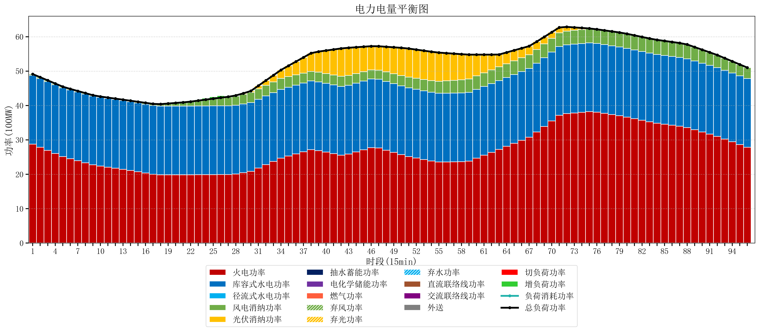
元件名称 | 时段1 | 时段2 | 时段3 | 时段4 | 时段5 | 时段6 | 时段7 | 时段8 | 时段9 | 时段10 | 时段11 | 时段12 | 时段13 | 时段14 | 时段15 | 时段16 | 时段17
name | t1 | t2 | t3 | t4 | t5 | t6 | t7 | t8 | t9 | t10 | t11 | t12 | t13 | t14 | t15 | t16 | t17
str | float64 | float64 | float64 | float64 | float64 | float64 | float64 | float64 | float64 | float64 | float64 | float64 | float64 | float64 | float64 | float64 | float64
火电功率 | 28.7560571 | 27.857920004 | 26.959782908 | 26.061645813 | 25.163508717 | 24.532718758 | 23.942030869 | 23.351342981 | 22.760655093 | 22.37752806 | 22.0676578 | 21.75778754 | 21.44791728 | 21.102678599 | 20.734703076 | 20.366727553 | 19.998752029
库容式水电功率 | 20 | 20 | 20 | 20 | 20 | 20 | 20 | 20 | 20 | 20 | 20 | 20 | 20 | 20 | 20 | 20 | 20
径流式水电功率 | 0 | 0 | 0 | 0 | 0 | 0 | 0 | 0 | 0 | 0 | 0 | 0 | 0 | 0 | 0 | 0 | 0
风电消纳功率 | 0.38 | 0.36305263158 | 0.34610526316 | 0.32915789474 | 0.31221052632 | 0.29315789474 | 0.27378947368 | 0.25442105263 | 0.23505263158 | 0.23357894737 | 0.23842105263 | 0.24326315789 | 0.24810526316 | 0.28831578947 | 0.35126315789 | 0.41421052632 | 0.47715789474
光伏消纳功率 | 0 | 0 | 0 | 0 | 0 | 0 | 0 | 0 | 0 | 0 | 0 | 0 | 0 | 0 | 0 | 0 | 0
抽水蓄能功率 | 0 | 0 | 0 | 0 | 0 | 0 | 0 | 0 | 0 | 0 | 0 | 0 | 0 | 0 | 0 | 0 | 0
电化学储能功率 | 0 | 0 | 0 | 0 | 0 | 0 | 0 | 0 | 0 | 0 | 0 | 0 | 0 | 0 | 0 | 0 | 0
燃气功率 | 0 | 0 | 0 | 0 | 0 | 0 | 0 | 0 | 0 | 0 | 0 | 0 | 0 | 0 | 0 | 0 | 0
直流联络线功率 | 0 | 0 | 0 | 0 | 0 | 0 | 0 | 0 | 0 | 0 | 0 | 0 | 0 | 0 | 0 | 0 | 0
交流联络线功率 | 0 | 0 | 0 | 0 | 0 | 0 | 0 | 0 | 0 | 0 | 0 | 0 | 0 | 0 | 0 | 0 | 0
负荷消耗功率 | 49.1360571 | 48.220972636 | 47.305888172 | 46.390803707 | 45.475719243 | 44.825876653 | 44.215820343 | 43.605764034 | 42.995707724 | 42.611107007 | 42.306078853 | 42.001050698 | 41.696022543 | 41.390994388 | 41.085966234 | 40.780938079 | 40.475909924
外送 | 0 | 0 | 0 | 0 | 0 | 0 | 0 | 0 | 0 | 0 | 0 | 0 | 0 | 0 | 0 | 0 | 0
总负荷功率 | 49.1360571 | 48.220972636 | 47.305888172 | 46.390803707 | 45.475719243 | 44.825876653 | 44.215820343 | 43.605764034 | 42.995707724 | 42.611107007 | 42.306078853 | 42.001050698 | 41.696022543 | 41.390994388 | 41.085966234 | 40.780938079 | 40.475909924
弃风功率 | 0 | 0 | 0 | 0 | 0 | 0 | 0 | 0 | 0 | 0 | 0 | 0 | 0 | 0 | 0 | 0 | 0
弃光功率 | 0 | 0 | 0 | 0 | 0 | 0 | 0 | 0 | 0 | 0 | 0 | 0 | 0 | 0 | 0 | 0 | 0
弃水功率 | 0 | 0 | 0 | 0 | 0 | 0 | 0 | 0 | 0 | 0 | 0 | 0 | 0 | 0 | 0 | 0 | 0
切负荷功率 | 0 | 0 | 0 | 0 | 0 | 0 | 0 | 0 | 0 | 0 | 0 | 0 | 0 | 0 | 0 | 0 | 0
增负荷功率 | 0 | 0 | 0 | 0 | 0 | 0 | 0 | 0 | 0 | 0 | 0 | 0 | 0 | 0 | 0 | 0 | 0

